Introduction
How To Use
This project aims to make discovery of Cantonese content on YouTube that is suitable for language learning as simple and accessible as possible. The spreadsheet is broken up into three tabs: Introduction - (this tab) instructions on how the rest of the spreadsheet is laid out Videos - the full list of all videos that have been indexed by this project to date Channels - the full list of channels that have been indexed by this project to date

Stats |  |  | Feedback
Videos | SWC Subs | Written Subs | Email rtveitch@gmail.com or message rtveitch on the Cantonese Refold Discord Server - new channel and video suggestions - issues
7487 | 1021 | 7487

Videos Tab
Columns
The following columns are available for each video in the Videos tab

Column | Description
channel_id | the id of the channel the video belongs to; this column is hidden by default
channel | the name of the channel the video belongs to
id | the video's id; this column is hidden by default
title | this video's name
upload_date | this video's upload date in yyyy-mm-dd format
duration | the video's length, in seconds
chinese | Y if the video contains at least one Chinese subtitle track; blank otherwise
swc | Y if the video contains at least one Standard Written Chinese (書面語) subtitle track; blank otherwise
written | Y if the video contains at least one Written Cantonese (口語) subtitle track; blank otherwise
length_chinese | the length (in characters) for the longest Chinese subtitle track for the video; 0 if no Chinese subtitle track exists
percent_chinese | the percentage of the subtitle track that is in Chinese, for the Chinese subtitle track with the highest percentage of Chinese; 0 if no Chinese subtitle track exists
subtitles | the full list of subtitle tracks the video contains; multiple tracks are separated by |, e.g. en|zh-HK|yue

Common Queries
Given that the collection of videos is quite large, most users will wish to browse a subset of the collection based on some filter and sort criteria. A few queries have been pre-created for your convenience:

Group By Channel, Newest Video First - discover a new channel you didn't know about before
Written Cantonese Subs, Longest Sub First - get in some solid reading practice during a longer study session
Written Cantonese Subs, Longest Video First - set it and forget it, these videos can easily be played in the background
Written Cantonese Subs, Newest Video First - tired of infinite netflix scroll? Use this filter and watch the very first video that shows up, no thinking required

To access these filter views from the Videos tab, click Data -> Filter Views -> (Name of Filter View). To dismiss the filter view and return to the full video listing, click the X in the upper right corner of the filter view header
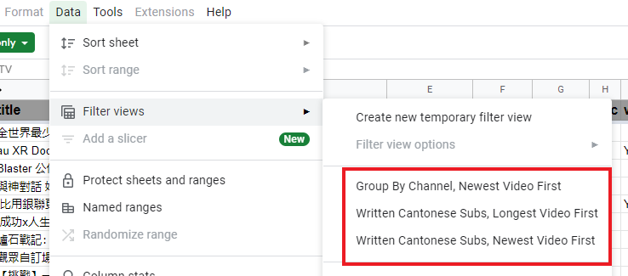
Custom Queries
To write your own queries, click the "Create a filter" button and select the columns of interest to filter and/or sort. See Sort & filter your data for more details

Channels Tab
Columns
The following columns are available for each channel in the Channels tab

Column | Description
channel_id | the id of the channel; this column is hidden by default
channel | the name of the channel
videos | the number of videos indexed for this channel
chinese | the number of videos containing at least one Chinese subtitle track for the channel
swc | the number of videos containing at least one Standard Written Chinese (書面語) subtitle track for the channel
written | the number of videos containing at least one Written Cantonese (口語) subtitle track for the channel

Common Queries
Most Videos First - most prolific channel
Most Written Cantonese Subs First - channel with the most accesible videos for Cantonese learners

Sources
Cantonese Refold Discord Server zKing's Cantonese with spoken form soft subtitles/transcript playlist youglish.com

Tools
yt-dlp - a command line tool for downloading videos/subtitles from YouTube and other sites

